Sheet1
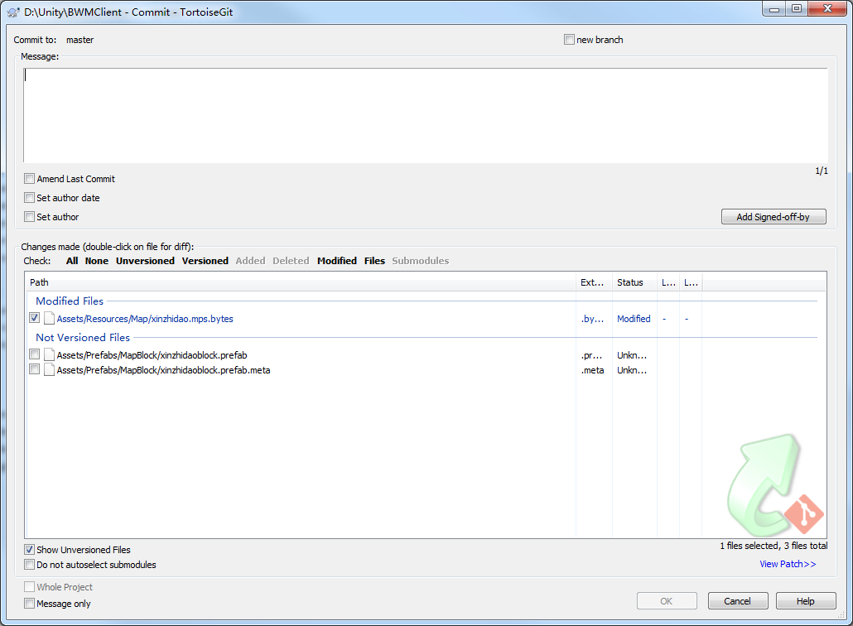
1、将所需添加阻挡点的地图添加到Hierarchy面板内 |  |  |  | 如对星之岛操作

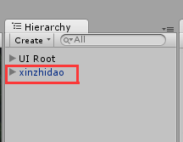

2、创建空预设作为阻挡点
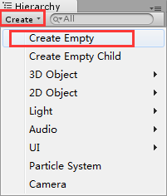
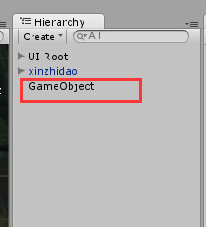
 |  |  |  |  | 改名为：地图预设名+block

3、空预设（地图预设名+block）拖拽至Project面板中的Prefabs/MapBlock下
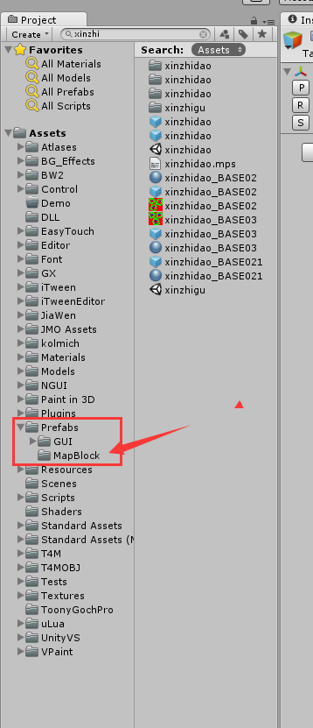

4、切换至top视角（为了避免视角导致阻挡点摆放偏差）
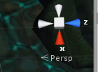
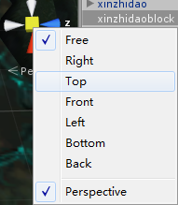
 |  | 右键点击，选中top

5、行走范围设置及填充阻挡点
 | ①选中空预设，添加脚本类型Map Nav
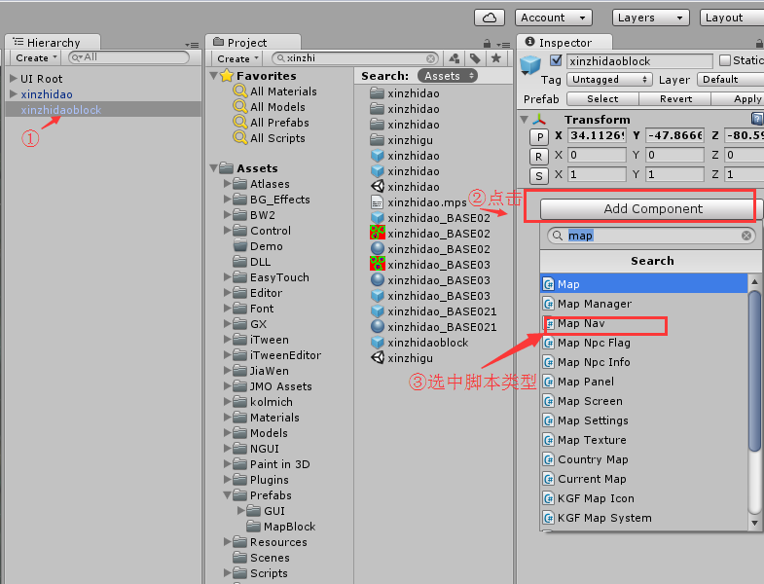

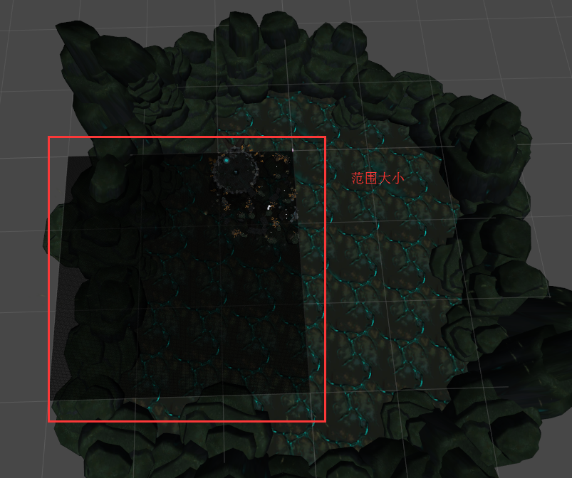

 | ②调整行走范围
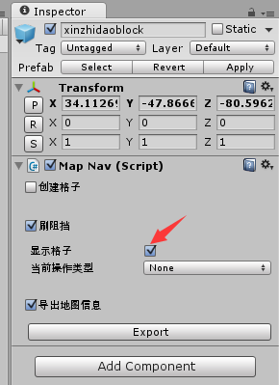

 |  |  | 勾选后，在Scene面板显示这个东东

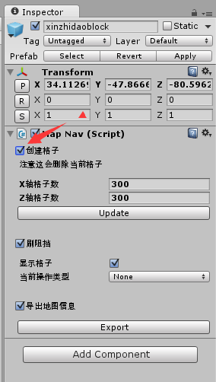
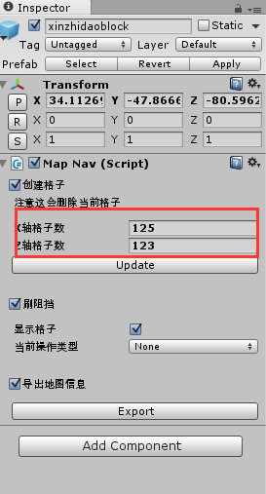
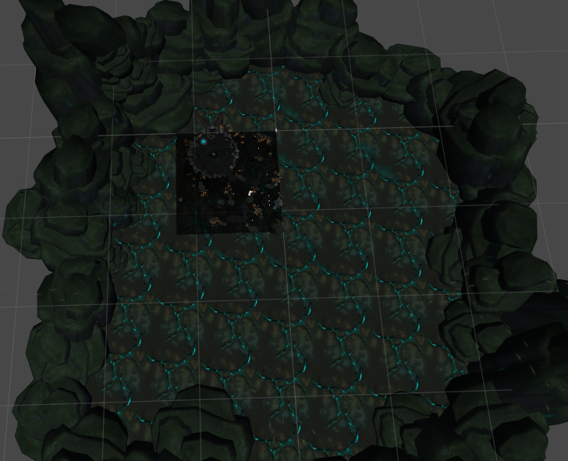

 |  |  |  | 勾选后，开始调整上图黑块大小至包住地图边缘 |  | 变成这样

 | ③设置阻挡点
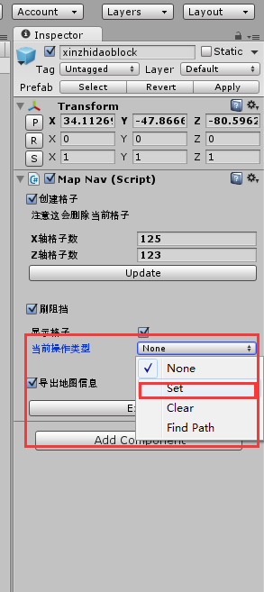

 |  |  |  | set是设置阻挡点
 |  |  |  | clear是消除阻挡点
 |  |  |  |  | 控制笔刷大小
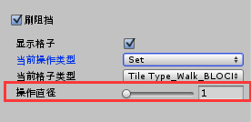

 | ④去Scene面板，设置或清除阻挡点
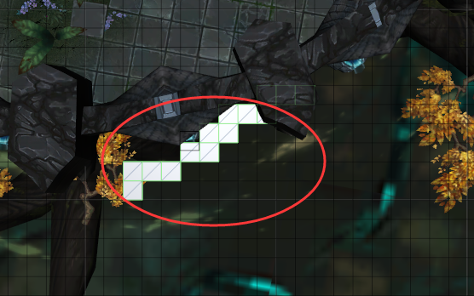
 |  |  |  |  | 鼠标点击后会有这样的东西——阻挡点

6、保存提交
 | 完成阻挡点的放置后，选中阻挡点预设（如xinzhidaoblock），点击Apply；将保存你的阻挡点预设
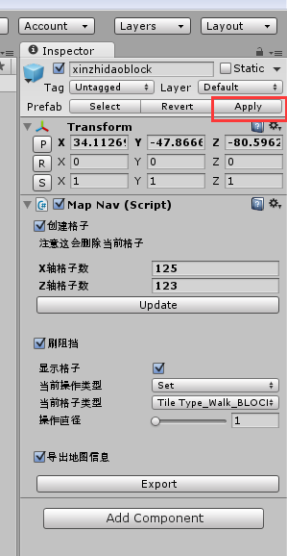

 | 然后去导出该预设

 | 先去掉xinzhidaoblock后面的block，然后点击导出
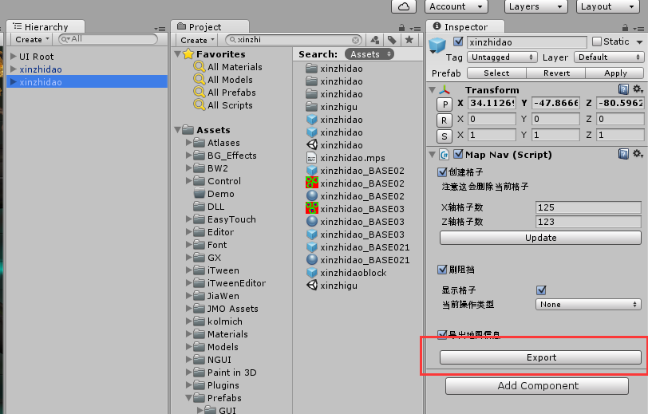
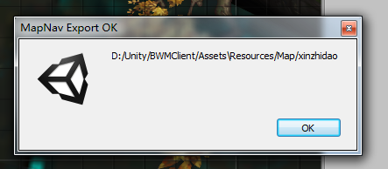

 |  |  |  |  |  |  | 导出成功了

 | 然后去文件夹下，git提交即可

